Graphique 3
Graphique 3 - Mode de visionnage selon le type de contenu ou de programmes de chaînes de télévision
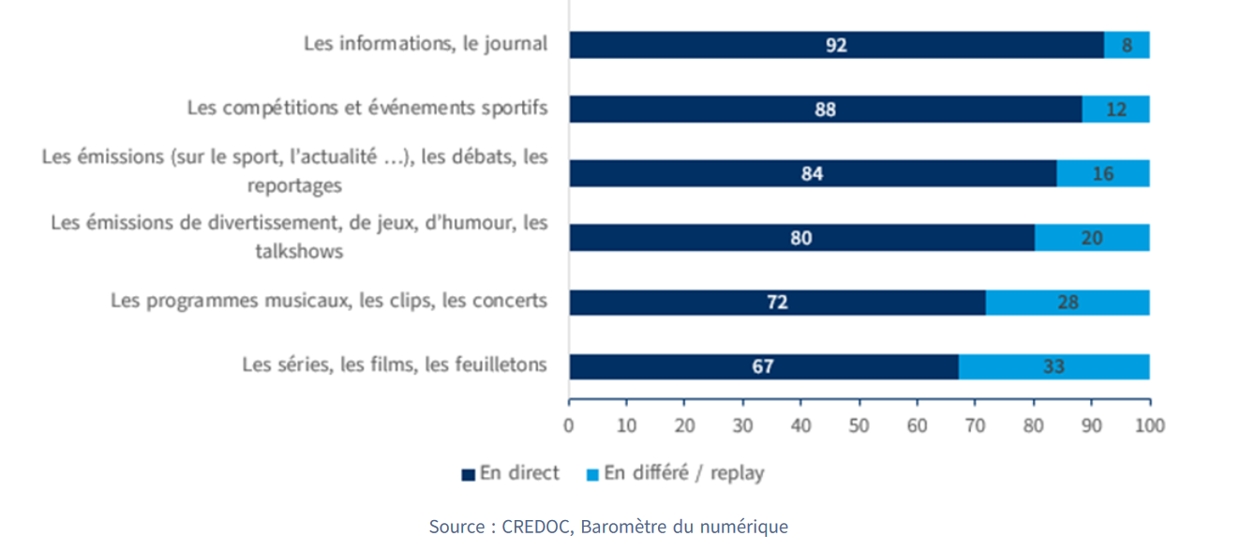
Type de contenu | En direct | En différé
Les informations, le journal | 92 | 8
Les compétitions et événements sportifs | 88 | 12
Les émissions (sur le sport, l'actualité…), les débats, les reportages | 84 | 16
Les émissions de divertissement, de jeux, d'humour, les talkshows | 80 | 20
les programmes musicaux, les clips, les concerts | 72 | 28
Les séries, les films, les feuilletons | 67 | 33

Source : Credoc, Baromètre du numérique, DEPS, ministère de la Culture, 2025

